Einsparungen durch Folienstärke
Ersparnis durch Folienoptimierung |  |  |  |  |  |  | Eingabezellen
 |  |  |  |  |  |  | Ergebniszellen

Behälter-/Gebinde-Daten
 | Maschinenarbeitszeit | 5,000 | [h/a]
 | Maschinentakte | 60 | [Takte/min]
 | Anzahl der Bahnen im Packer | 2
 | Packer-Leistung | 36,000,000 | [Packs/a]
 | Behältertyp | 0,5l PET EW
 | Behälterdurchmesser | 67.7 | [mm]
 | Behälterhöhe | 197.2 | [mm]
 | Zahl der Behälter in Laufrichtung | 2 | [Stück]
 | Zahl der Behälter quer zur Laufrichtung | 3 | [Stück]

Folienrollenwechsel
 | Zeit die der Bediener zum Wechseln benötigt | 4 | [min/Wechsel]
 | Maschinenstillstandszeit | 3 | [min/Wechsel]

Folienstärke |  | akutelle Folie |  | geplante Folie
 | Zu vergleichende Folienstärken | 40 | [µm] | 25 | [µm]

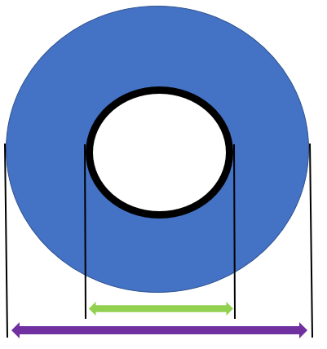
Foliendaten
 | Äußerer Hülsendurchmesser | 100 | [mm] | 100 | [mm]
 | Folienrollendurchmesser | 500 | [mm] | 500 | [mm]
 | Nicht für den Schrumpfprozess genutzte Folie | 30 | [m/Rolle] | 30 | [m/Rolle]
 | Folienüberlappung | 60 | [mm] | 60 | [mm]
 | Seitlicher Folienüberstand pro Seite | 50 | [mm] | 50 | [mm]
 | Foliendichte | 0.928 | [g/cm3] | 0.928 | [g/cm3]

Kosten
 | Folienkosten | 2 | [€/kg] | 2.2 | [€/kg]
 | ggf. Entsorgungskosten (Green Dot) | 522.5 | [€/t] | 522.5 | [€/t]

Aus den obigen Eingaben berechnete Werte
 | Gebindemaß in Laufrichtung | 135.4 | [mm] | 135.4 | [mm]
 | Gebindemaß quer zur Laufrichtung | 203.1 | [mm] | 203.1 | [mm]
 | Höhe des Gebindes | 197.2 | [mm] | 197.2 | [mm]
 | Folienlänge pro Gebinde (rechtwinklig) | 725.2 | [mm/Gebinde] | 725.2 | [mm/Gebinde]
 | Folienbreite pro Gebinde | 303.1 | [mm/Gebinde] | 303.1 | [mm/Gebinde]
 | Folienfläche pro Gebinde | 0.220 | [m2/Gebinde] | 0.220 | [m2/Gebinde]
 | Foliengewicht pro Gebinde | 8.159 | [g/Gebinde] | 5.100 | [g/Gebinde]
 | Folienlänge | 4,712 | [m/Rolle] | 7,540 | [m/Rolle]
 | Schrumpfgebinde pro Folienrolle | 12,913 | [Gebinde/Rolle] | 20,711 | [Gebinde/Rolle]
 | Benötigte Folienrollen pro Jahr | 2,788 | [Rollen/a] | 1,738 | [Rollen/a]

Kosteneinsparung |  | 40 | [µm] | 25 | [µm] | Ersparnis
 | Folien- und Entsorgungskosten pro Gebinde | 0.021 | [€/Gebinde] | 0.014 | [€/Gebinde] | 0.007 | [€/Gebinde]
 | Folienkosten pro Jahr | 587,468 | [€/a] | 403,884 | [€/a] | 183,584 | [€/a]
 | Entsorgungskosten pro Jahr | 153,476 | [€/a] | 95,923 | [€/a] | 57,554 | [€/a]

Zeitersparnis
 | Zeitersparnis Bediener | 186 | [h/a] | 116 | [h/a] | 70 | [h/a]
 | Maschinenstillstand durch Folienrollenwechsel | 139 | [h/a] | 87 | [h/a] | 52 | [h/a]

Folieneinsparung
 | Umweltentlastung | 293,734 | [kg/a] | 183,584 | [kg/a] | 110,150 | [kg/a]

